Task1
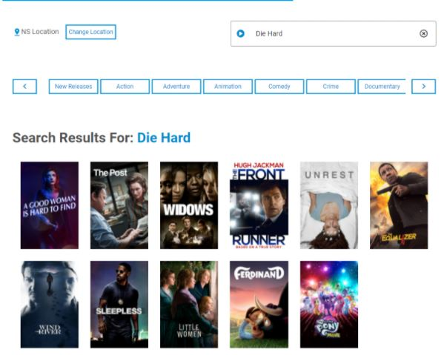
Bug_001: При поиске фильма, которого нет в базе данных веб-сайта, в результатах поиска отображаются нерелевантные фильмы и нет сообщения “We are sorry but we do not currently have the movie you are looking for in our collection.”
Application: www.testmovies.com

